商品一覧1
システム名 |  |  | 画面名 |  |  | 作成日 | 更新日 | 作成者 | 更新者 | チェック
福岡特産品販売ショップ |  |  | 商品一覧１ |  |  | 2021-10-08 |  | 川脇
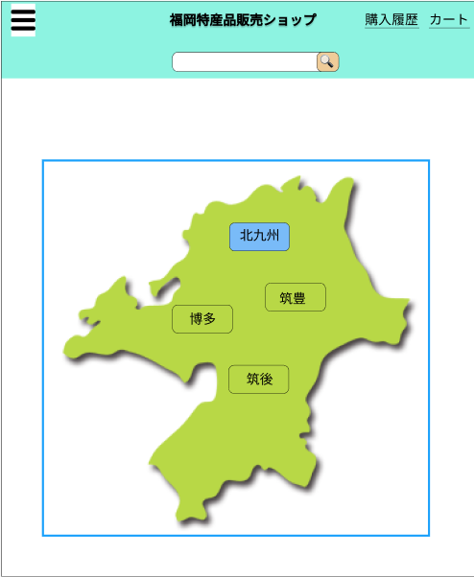
 |  |  |  |  |  |  |  |  | 共通・ヘッダー

①

④
②

③

⑤

使用する部品
項番 | ラベル | 部品タイプ |  | 文字数 | 部品に関する説明
1 | 北九州 | ボタン |  | ー | 商品詳細へ遷移する
2 | 筑豊 | ボタン |  | ー | 商品詳細へ遷移する
3 | 筑後 | ボタン |  | ー | 商品詳細へ遷移する
4 | 博多 | ボタン |  | ー | 商品詳細へ遷移する
5 | イメージ画像 | ラベル |  | ー
6 | ー | ー |  | ー | ー
7 | ー | ー |  | ー | ー
8 | ー | ー |  | ー | ー
9 | ー | ー |  | ー | ー
10 | ー | ー |  | ー | ー
11 | ー | ー |  | ー | ー
操作説明
・①～④

ハンバーガーメニュー
システム名 |  |  | 画面名 |  |  | 作成日 | 更新日 | 作成者 | 更新者 | チェック
福岡特産品販売ショップ |  |  | トップ |  |  | 2021-10-08 |  | 大坪

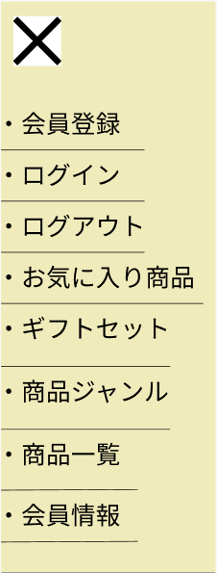

⑦

⑧

⑨

⑩
⑪

使用する部品
項番 | ラベル | 部品タイプ |  | 文字数 | 部品に関する説明
1 | ー | ハンバーガーメニュー |  | ー | 別途説明
2 | 福岡特産品販売ショップ | ボタン |  | ー | トップページへ遷移する
3 | 購入履歴 | ボタン |  | ー | 購入履歴へ遷移する
4 | カート | ボタン |  | ー | ショッピングカートへ遷移する
5 | ー | テキストボックス |  | 全角50文字 | キーワードを入力させる
6 | ー | ボタン |  | ー | キーワードを含む商品一覧へ遷移する
7 | サイト説明 | ラベル |  | ー
8 | イメージ画像 | ラベル |  | ー
9 | おすすめのギフトセット | ボタン |  | ー | ギフトセット一覧へ遷移する
10 | 具体的なギフトセットの紹介1 | ボタン |  | ー | 商品詳細へ遷移する
11 | 具体的なギフトセットの紹介2 | ボタン |  | ー | 商品詳細へ遷移する
操作説明
・①～⑥までは共通ヘッダー領域。 ・①のハンバーガーメニューは後述 ・トップページは主にナビゲーション画面です。 ・③、④を未ログインの状態で遷移した場合、ログインページに遷移する。 ・⑩、⑪はその時期一押しのギフトセット（お中元やお歳暮など）を表示。１クリックで商品詳細に遷移する。

商品一覧２
システム名 |  |  | 画面名 |  |  | 作成日 | 更新日 | 作成者 | 更新者 | チェック
福岡特産品販売ショップ |  |  | 商品一覧２ |  |  | 2021-10-08 |  | 大坪
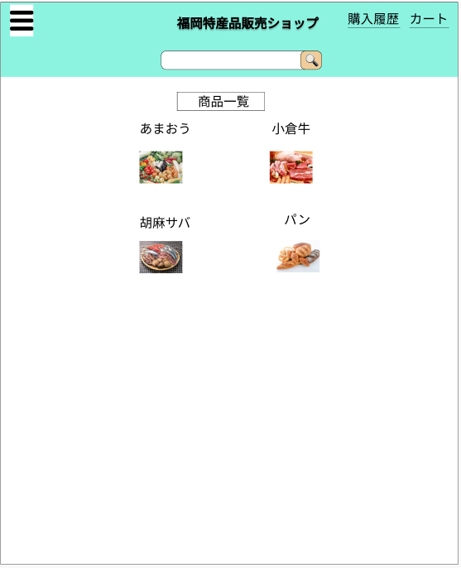
 |  |  |  |  |  |  |  |  | 共通・ヘッダー

①
②

④
⑧
⑥
③

⑤
⑦

⑨

使用する部品
項番 | ラベル | 部品タイプ |  | 文字数 | 部品に関する説明
1 | 商品一覧 | ラベル |  | ー | ー
2 | 小倉牛 | ボタン |  | ー | 商品詳細へ遷移する
3 | パン | ボタン |  | ー | 商品詳細へ遷移する
4 | あまおう | ボタン |  | ー | 商品詳細へ遷移する
5 | 胡麻サバ | ボタン |  | ー | 商品詳細へ遷移する
6 | イメージ画像 | ラベル |  | ー | ー
7 | イメージ画像 | ラベル |  | ー | ー
8 | イメージ画像 | ラベル |  | ー | ー
9 | イメージ画像 | ラベル |  | ー | ー
10 | ー | ー |  | ー | ー
11 | ー | ー |  | ー | ー
操作説明
・①～⑥までは共通ヘッダー領域。 ・①のハンバーガーメニューは後述 ・トップページは主にナビゲーション画面です。 ・③、④を未ログインの状態で遷移した場合、ログインページに遷移する。 ・⑩、⑪はその時期一押しのギフトセット（お中元やお歳暮など）を表示。１クリックで商品詳細に遷移する。

選択したジャンルの商品一覧画面(肉)
システム名 |  |  | 画面名 |  |  | 作成日 | 更新日 | 作成者 | 更新者 | チェック
福岡特産品販売ショップ |  |  | 選択したジャンルの商品一覧画面(肉) |  |  | 2021-10-08 |  | 大坪

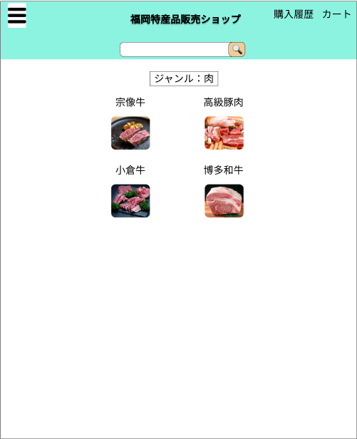
 |  |  |  |  |  |  |  |  | 共通・ヘッダー

①
④
②

⑧
⑥

⑤
③
⑨
⑦

使用する部品
項番 | ラベル | 部品タイプ |  | 文字数 | 部品に関する説明
1 | ジャンル：肉 | ー |  | ー | ー
2 | 高級豚肉 | ボタン |  | ー | 商品詳細へ遷移する
3 | 博多和牛 | ボタン |  | ー | 商品詳細へ遷移する
4 | 宗像牛 | ボタン |  | ー | 商品詳細へ遷移する
5 | 小倉牛 | ボタン |  | ー | 商品詳細へ遷移する
6 | イメージ画像 | ラベル |  | ー
7 | イメージ画像 | ラベル |  | ー
8 | イメージ画像 | ラベル |  | ー
9 | イメージ画像 | ラベル |  | ー
10 | ー | ー |  | ー | ー
11 | ー | ー |  | ー | ー
操作説明
・①～⑥までは共通ヘッダー領域。 ・①のハンバーガーメニューは後述 ・トップページは主にナビゲーション画面です。 ・③、④を未ログインの状態で遷移した場合、ログインページに遷移する。 ・⑩、⑪はその時期一押しのギフトセット（お中元やお歳暮など）を表示。１クリックで商品詳細に遷移する。

トップ
システム名 |  |  | 画面名 |  |  | 作成日 | 更新日 | 作成者 | 更新者 | チェック
福岡特産品販売ショップ |  |  | トップ |  |  | 2021-10-08 |  | 大坪
③
④
①
②
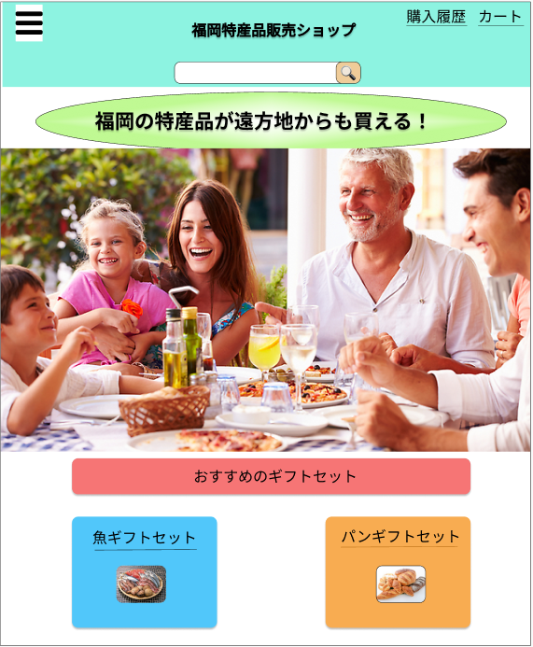

⑤
⑥
⑦

⑧

⑨

⑩
⑪

使用する部品
項番 | ラベル | 部品タイプ |  | 文字数 | 部品に関する説明
1 | ー | ハンバーガーメニュー |  | ー | 別途説明
2 | 福岡特産品販売ショップ | ボタン |  | ー | トップページへ遷移する
3 | 購入履歴 | ボタン |  | ー | 購入履歴へ遷移する
4 | カート | ボタン |  | ー | ショッピングカートへ遷移する
5 | ー | テキストボックス |  | 全角50文字 | キーワードを入力させる
6 | ー | ボタン |  | ー | キーワードを含む商品一覧へ遷移する
7 | サイト説明 | ラベル |  | ー
8 | イメージ画像 | ラベル |  | ー
9 | おすすめのギフトセット | ボタン |  | ー | ギフトセット一覧へ遷移する
10 | 具体的なギフトセットの紹介1 | ボタン |  | ー | 商品詳細へ遷移する
11 | 具体的なギフトセットの紹介2 | ボタン |  | ー | 商品詳細へ遷移する
操作説明
・①～⑥までは共通ヘッダー領域。 ・①のハンバーガーメニューは後述 ・トップページは主にナビゲーション画面です。 ・③、④を未ログインの状態で遷移した場合、ログインページに遷移する。 ・⑩、⑪はその時期一押しのギフトセット（お中元やお歳暮など）を表示。１クリックで商品詳細に遷移する。

